IF
姓名 | 國文 | 英文 | 電腦 | 平均 | 等級 | 評語
施大偉 | 48 | 80 | 100 | 76 | 丙 |  | 70 | 及格 | ç | =IF(J2<60,"不及格","及格")
李榮宗 | 54 | 56 | 82 | 64 | 丁 | 要加油
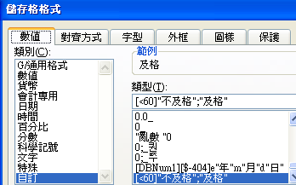
吳宜真 | 91 | 45 | 95 | 77 | 丙 |  | 及格
張淑滿 | 78 | 60 | 47 | 62 | 丁 | 要加油 | 不及格 | ç
陳友敬 | 86 | 85 | 41 | 71 | 丙
陳儀庭 | 49 | 58 | 89 | 65 | 丁 | 要加油
莊慧玲 | 63 | 97 | 63 | 75 | 丙

